概要１
 |  |  | 平成29(2017)年２月分結果の概要

１ 賃金の動き

 | 2月の１人平均現金給与総額は，規模５人以上で 24万5420円，前年同月比 1.2％減(規模３０人以上で 26万
 | 1829円，1.8％増) となりました。
 | このうち，きまって支給する給与は 24万3535円，前年同月比1.7％減（規模30人以上で 26万73円，1.7％
 | 増)となり，特別に支払われた給与は1,885円，前年同月比129.9％増 （規模30人以上で1,756円，38.4％増）となりました。

 | 実質賃金指数では，現金給与総額が規模5人以上で前年同月比1.6％減(規模30人以上で1.3％増）となりました。
 | このうち，きまって支給する給与は規模５人以上で前年同月比2.2％減（規模30人以上で1.2％増）となりました。

 |  |  |  |  | 第１表 賃 金 －調査産業計－
 |  |  |  |  | 規模５人以上 |  |  |  | 規模30人以上
 | １人平均月間 |  |  |  | 当月値 | 対前月比(%) | 対前年同月比(%) |  | 当月値 | 対前月比(%) | 対前年同月比(%)
 | 現金給与総額 |  |  | 実数（円） | 245,420 | △ 5.9 |  | △ 1.2 | 261,829 | △ 5.3 |  | 1.8
 |  |  |  | 名目賃金指数 | 84.4 |  |  |  | 84.1
 |  | きまって支給する給与 |  | 実数（円） | 243,535 | 0.9 |  | △ 1.7 | 260,073 | 1.2 |  | 1.7
 |  |  |  | 名目賃金指数 | 99.5 |  |  |  | 100.8
 |  |  | 所定内給与 | 実数（円） | 226,984 | － | ※ | △ 1.5 | 239,393 | － | ※ | 2.0
 |  |  | 超過労働給与 | 実数（円） | 16,551 | － | ※ | △ 4.0 | 20,680 | － | ※ | △ 1.7
 |  | 特別に支払われた給与 |  | 実数（円） | 1,885 | － | ※ | 129.9 | 1,756 | － | ※ | 38.4
 | 実質 |  | 現金給与総額 | 指 数 | 84.4 | △ 5.5 |  | △ 1.6 | 84.1 | △ 4.9 |  | 1.3
 | 賃金 |  | きまって支給する給与 | 指 数 | 99.5 | 1.3 |  | △ 2.2 | 100.8 | 1.6 |  | 1.2
 | ※の箇所は，実数による増減率,その他の箇所は指数による増減率を掲載していますので利用にあたっては注意が必要です。
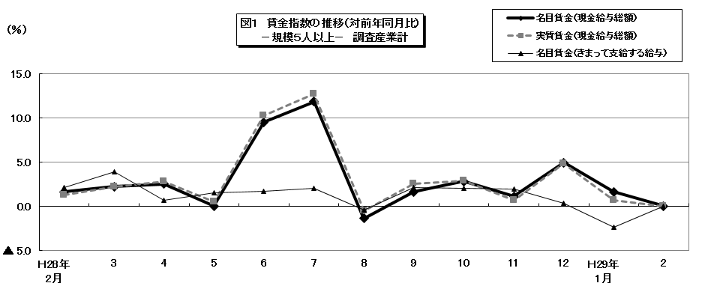

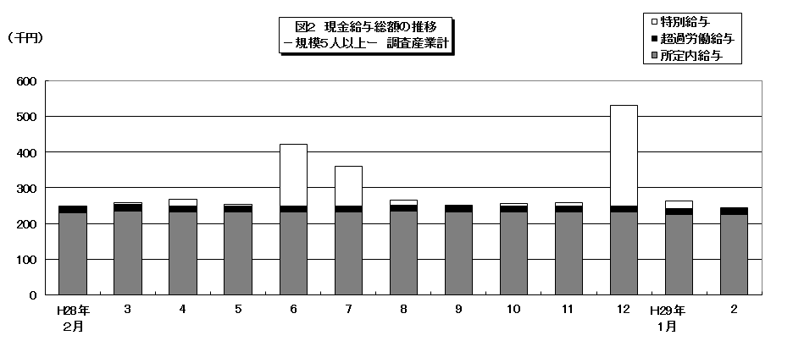

 |  |  |  |  |  |  |  |  |  |  |  |  |  |  |  |  |  |  |  |  | 104.8

 |  |  |  |  |  |  |  |  |  |  |  |  | 86.4 | 80.3 | 170.1 | 104.1 | 82.7 | 85.1 | 86 | 92.8 | 202.4

概要2
２ 労働時間の動き

 | 2月の総実労働時間数は，規模５人以上で142.9時間，前年同月比4.0％減（規模30人以上で146.1時間，0
 | .8％減)となりました。
 | このうち，所定内労働時間は133.2時間，前年同月比 3.1％減（規模30人以上で 134.6時間，0.2％増）となりました。
 | また，製造業の所定外労働時間は17.1時間，前年同月比8.9％増となりました。

 |  |  |  | 第２表 労働時間 －調査産業計－

 |  |  |  | 規模５人以上 |  |  | 規模30人以上
 |  | １人平均月間 |  | 当月値 | 対前月比(%) | 対前年同月比(%) | 当月値 | 対前月比(%) | 対前年同月比(%)
 |  | 出 勤 日 数 | （日） | 18.6 | 0.6 | △ 0.6 | 18.5 | 0.7 | △ 0.2
 |  | 総実労働時間 | 実数（時間） | 142.9 | 3.4 | △ 4.0 | 146.1 | 3.9 | △ 0.8
 |  |  | 指 数 | 95.5 |  |  | 98.1
 |  | 所定内労働時間 | 実数（時間） | 133.2 | 3.8 | △ 3.1 | 134.6 | 4.7 | 0.2
 |  |  | 指 数 | 96.5 |  |  | 98.8
 |  | 所定外労働時間 | 実数（時間） | 9.7 | △ 2.0 | △ 15.1 | 11.5 | △ 4.1 | △ 10.5
 |  |  | 指 数 | 82.9 |  |  | 90.6
 |  | 注）出勤日数欄の前月比及び前年同月比欄は，それぞれ前月差，前年同月差。
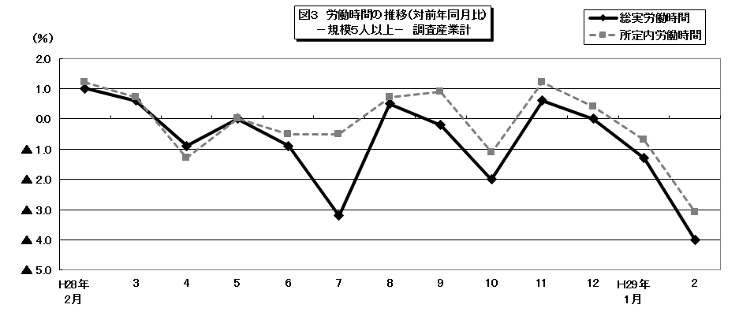

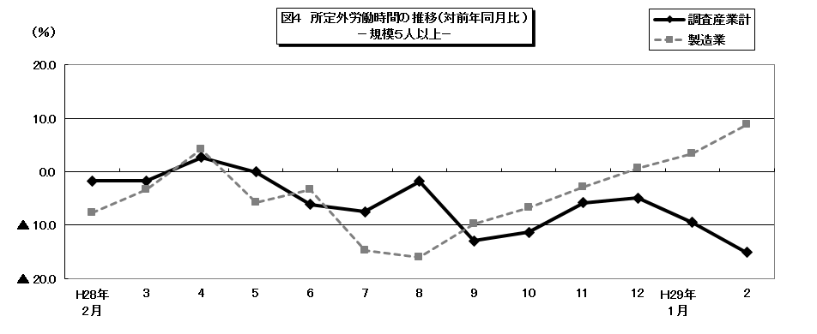

 |  |  |  |  |  |  |  |  |  |  |  |  |  |  |  |  |  | 104.8

 |  |  |  |  |  |  |  |  |  | 86.4 | 80.3 | 170.1 | 104.1 | 82.7 | 85.1 | 86 | 92.8 | 202.4

概要3
３ 雇用の動き

 | 2月の常用労働者数(推計)は，規模５人以上で 82万7949人，前年同月比0.9％減（規模３０人以上で45万
 | 384人，2.7％減）となりました。
 | このうち，一般労働者は 58万5281人（規模30人以上で 33万3407人），パートタイム労働者は 24万266
 | 8人（ 規模30人以上で 11万6977人）となりました。
 | また，製造業の常用労働者数は 9万3090人，前年同月比 1.0％減となりました。
 | 入職率・離職率では，入職率は1.60％，前年同月比 0.15％増 離職率では 1.52％，前年同月比 0.21％減と
 | なりました。

 |  |  |  |  | 第３表 雇 用 －調査産業計－

 |  |  |  |  | 規模５人以上 |  |  | 規模30人以上
 |  | 月末 |  |  | 当月値 | 対前月比(%) | 対前年同月比(%) | 当月値 | 対前月比(%) | 対前年同月比(%)
 |  | 常 用 労 働 者 数 |  | （人） | 827,949 | 0.1 | △ 0.9 | 450,384 | △ 0.3 | △ 2.7
 |  |  |  | 雇用指数 | 100.1 |  |  | 98.0
 |  | 労 働 | 入職率 | （％） | 1.60 | 0.08 | 0.15 | 1.30 | △ 0.53 | 0.15
 |  | 異動率 | 離職率 | （％） | 1.52 | △ 0.34 | △ 0.21 | 1.59 | △ 0.13 | 0.18
 |  | パートタイム労働者比率 |  | （％） | 29.3 | 0.0 | 2.6 | 26.0 | 0.1 | 1.0
 |  | 注） 入職率・離職率及びパートタイム労働者比率の前月比及び前年同月比欄は，それぞれ前月差，前年同月差。
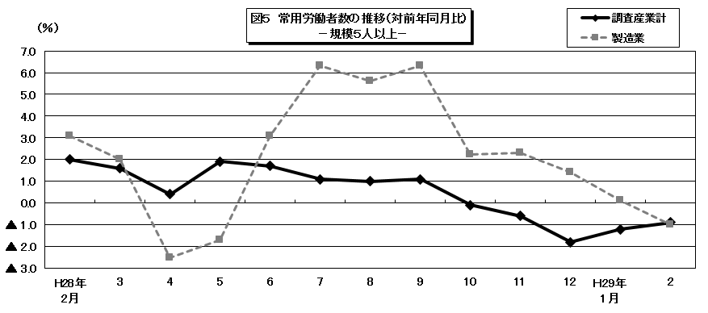

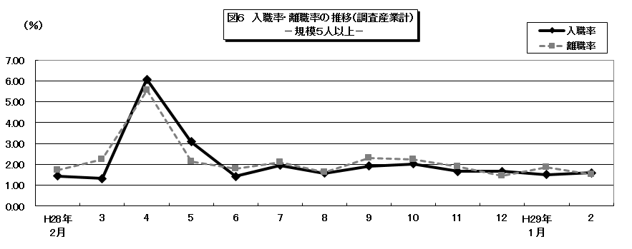

 |  |  |  |  |  |  |  |  |  |  |  |  |  |  |  |  |  |  | 104.8

 |  |  |  |  |  |  |  |  |  |  | 86.4 | 80.3 | 170.1 | 104.1 | 82.7 | 85.1 | 86 | 92.8 | 202.4

